triangle
The combination to make a right triangle with Lego bricks. (レゴブロックで直角三角形を作る組み合わせ)

value | Perfect combination. (ピッタリの組み合わせ) |  |  |  |  |  |  |  |  |  |  |  |  |  |  |  |  |  |  |  |  |  |  |  |  |  |  |  |  |  | 2012/Nov./07 Yoshihito Isogawa

value | Combination with an accuracy of 0.05 or less. (誤差0.05以下の組み合わせ：ほぼ問題なく使用可能）

value | Combination with an accuracy of 0.15 or less. (誤差0.15以下の組み合わせ：少々しなるが使用可能）

height (縦)
width (横) | studs | 2 | 3 | 4 | 5 | 6 | 7 | 8 | 9 | 10 | 11 | 12 | 13 | 14 | 15 | 16 | 17 | 18 | 19 | 20 | 21 | 22 | 23 | 24 | 25 | 26 | 27 | 28 | 29 | 30 | 31
 | 2 | 2.41 | 3.24 | 4.16 | 5.12 | 6.10 | 7.08 | 8.07 | 9.06 | 10.06 | 11.05 | 12.05 | 13.04 | 14.04 | 15.04 | 16.03 | 17.03 | 18.03 | 19.03 | 20.03 | 21.02 | 22.02 | 23.02 | 24.02 | 25.02 | 26.02 | 27.02 | 28.02 | 29.02 | 30.02 | 31.02
 | 3 |  | 3.83 | 4.61 | 5.47 | 6.39 | 7.32 | 8.28 | 9.25 | 10.22 | 11.20 | 12.18 | 13.17 | 14.15 | 15.14 | 16.13 | 17.12 | 18.12 | 19.11 | 20.10 | 21.10 | 22.10 | 23.09 | 24.09 | 25.08 | 26.08 | 27.08 | 28.07 | 29.07 | 30.07 | 31.07
 | 4 |  |  | 5.24 | 6.00 | 6.83 | 7.71 | 8.62 | 9.54 | 10.49 | 11.44 | 12.40 | 13.37 | 14.34 | 15.32 | 16.30 | 17.28 | 18.26 | 19.25 | 20.24 | 21.22 | 22.21 | 23.20 | 24.19 | 25.19 | 26.18 | 27.17 | 28.17 | 29.16 | 30.15 | 31.15
 | 5 |  |  |  | 6.66 | 7.40 | 8.21 | 9.06 | 9.94 | 10.85 | 11.77 | 12.70 | 13.65 | 14.60 | 15.56 | 16.52 | 17.49 | 18.46 | 19.44 | 20.42 | 21.40 | 22.38 | 23.36 | 24.35 | 25.33 | 26.32 | 27.31 | 28.29 | 29.28 | 30.27 | 31.27
 | 6 |  |  |  |  | 8.07 | 8.81 | 9.60 | 10.43 | 11.30 | 12.18 | 13.08 | 14.00 | 14.93 | 15.87 | 16.81 | 17.76 | 18.72 | 19.68 | 20.65 | 21.62 | 22.59 | 23.56 | 24.54 | 25.52 | 26.50 | 27.48 | 28.46 | 29.44 | 30.43 | 31.41
 | 7 |  |  |  |  |  | 9.49 | 10.22 | 11.00 | 11.82 | 12.66 | 13.53 | 14.42 | 15.32 | 16.23 | 17.16 | 18.09 | 19.03 | 19.97 | 20.92 | 21.88 | 22.84 | 23.80 | 24.77 | 25.74 | 26.71 | 27.68 | 28.66 | 29.64 | 30.61 | 31.59
 | 8 |  |  |  |  |  |  | 10.90 | 11.63 | 12.40 | 13.21 | 14.04 | 14.89 | 15.76 | 16.65 | 17.55 | 18.46 | 19.38 | 20.31 | 21.25 | 22.19 | 23.14 | 24.09 | 25.04 | 26.00 | 26.96 | 27.93 | 28.89 | 29.86 | 30.83 | 31.81
 | 9 |  |  |  |  |  |  |  | 12.31 | 13.04 | 13.81 | 14.60 | 15.42 | 16.26 | 17.12 | 18.00 | 18.89 | 19.79 | 20.70 | 21.62 | 22.54 | 23.47 | 24.41 | 25.35 | 26.30 | 27.25 | 28.20 | 29.16 | 30.12 | 31.08 | 32.05
 | 10 |  |  |  |  |  |  |  |  | 13.73 | 14.45 | 15.21 | 16.00 | 16.81 | 17.64 | 18.49 | 19.36 | 20.24 | 21.12 | 22.02 | 22.93 | 23.85 | 24.77 | 25.70 | 26.63 | 27.57 | 28.51 | 29.46 | 30.41 | 31.36 | 32.32
 | 11 |  |  |  |  |  |  |  |  |  | 15.14 | 15.87 | 16.62 | 17.40 | 18.20 | 19.03 | 19.87 | 20.72 | 21.59 | 22.47 | 23.36 | 24.26 | 25.17 | 26.08 | 27.00 | 27.93 | 28.86 | 29.79 | 30.73 | 31.68 | 32.62
 | 12 |  |  |  |  |  |  |  |  |  |  | 16.56 | 17.28 | 18.03 | 18.80 | 19.60 | 20.42 | 21.25 | 22.10 | 22.95 | 23.83 | 24.71 | 25.60 | 26.50 | 27.40 | 28.31 | 29.23 | 30.15 | 31.08 | 32.02 | 32.95
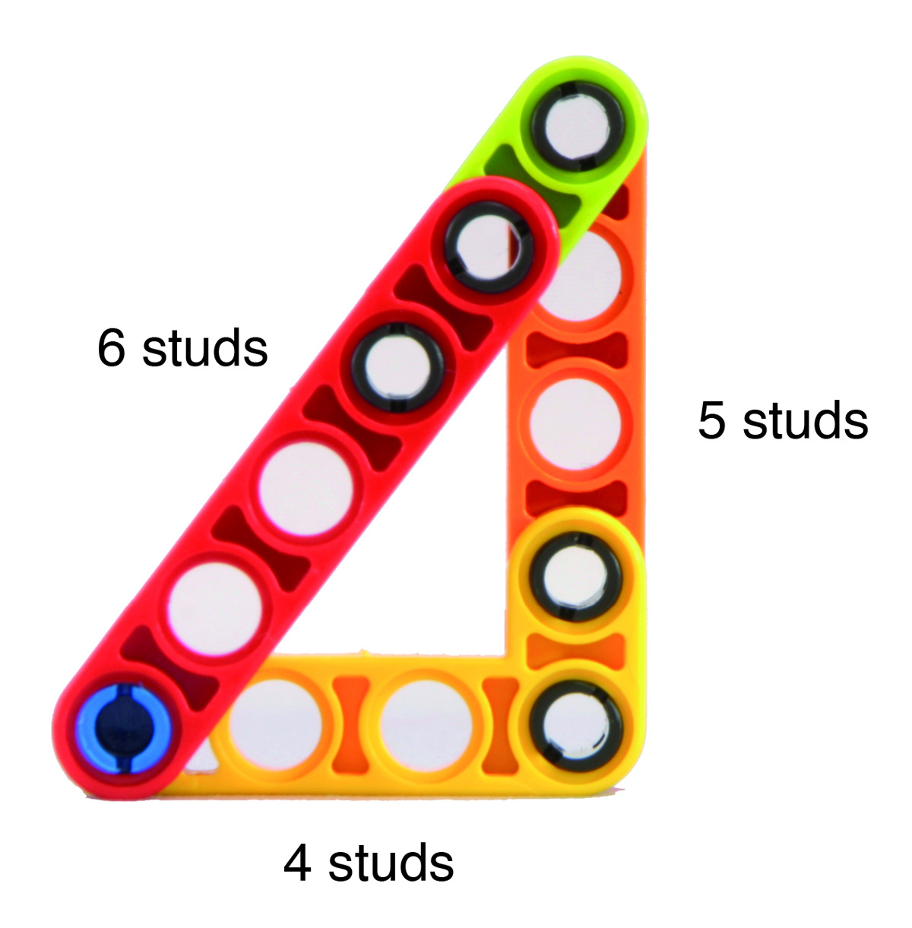
 | 13 |  |  |  |  |  |  |  |  |  |  |  | 17.97 | 18.69 | 19.44 | 20.21 | 21.00 | 21.81 | 22.63 | 23.47 | 24.32 | 25.19 | 26.06 | 26.94 | 27.83 | 28.73 | 29.64 | 30.55 | 31.46 | 32.38 | 33.31
 | 14 |  |  |  |  |  |  |  |  |  |  |  |  | 19.38 | 20.10 | 20.85 | 21.62 | 22.40 | 23.20 | 24.02 | 24.85 | 25.70 | 26.55 | 27.42 | 28.29 | 29.18 | 30.07 | 30.97 | 31.87 | 32.78 | 33.70
 | 15 |  |  |  |  |  |  |  |  |  |  |  |  |  | 20.80 | 21.52 | 22.26 | 23.02 | 23.80 | 24.60 | 25.41 | 26.24 | 27.08 | 27.93 | 28.78 | 29.65 | 30.53 | 31.41 | 32.30 | 33.20 | 34.11
 | 16 |  |  |  |  |  |  |  |  |  |  |  |  |  |  | 22.21 | 22.93 | 23.67 | 24.43 | 25.21 | 26.00 | 26.81 | 27.63 | 28.46 | 29.30 | 30.15 | 31.02 | 31.89 | 32.76 | 33.65 | 34.54
 | 17 |  |  |  |  |  |  |  |  |  |  |  |  |  |  |  | 23.63 | 24.35 | 25.08 | 25.84 | 26.61 | 27.40 | 28.20 | 29.02 | 29.84 | 30.68 | 31.53 | 32.38 | 33.25 | 34.12 | 35.00
 | 18 |  |  |  |  |  |  |  |  |  |  |  |  |  |  |  |  | 25.04 | 25.76 | 26.50 | 27.25 | 28.02 | 28.80 | 29.60 | 30.41 | 31.23 | 32.06 | 32.91 | 33.76 | 34.62 | 35.48
 | 19 |  |  |  |  |  |  |  |  |  |  |  |  |  |  |  |  |  | 26.46 | 27.17 | 27.91 | 28.66 | 29.43 | 30.21 | 31.00 | 31.81 | 32.62 | 33.45 | 34.29 | 35.13 | 35.99
 | 20 |  |  |  |  |  |  |  |  |  |  |  |  |  |  |  |  |  |  | 27.87 | 28.59 | 29.32 | 30.07 | 30.83 | 31.61 | 32.40 | 33.20 | 34.02 | 34.84 | 35.67 | 36.51
 | 21 |  |  |  |  |  |  |  |  |  |  |  |  |  |  |  |  |  |  |  | 29.28 | 30.00 | 30.73 | 31.48 | 32.24 | 33.02 | 33.80 | 34.60 | 35.41 | 36.23 | 37.06
 | 22 |  |  |  |  |  |  |  |  |  |  |  |  |  |  |  |  |  |  |  |  | 30.70 | 31.41 | 32.14 | 32.89 | 33.65 | 34.42 | 35.21 | 36.00 | 36.81 | 37.62
 | 23 |  |  |  |  |  |  |  |  |  |  |  |  |  |  |  |  |  |  |  |  |  | 32.11 | 32.83 | 33.56 | 34.30 | 35.06 | 35.83 | 36.61 | 37.40 | 38.20
 | 24 |  |  |  |  |  |  |  |  |  |  |  |  |  |  |  |  |  |  |  |  |  |  | 33.53 | 34.24 | 34.97 | 35.71 | 36.47 | 37.24 | 38.01 | 38.80
 | 25 |  |  |  |  |  |  |  |  |  |  |  |  |  |  |  |  |  |  |  |  |  |  |  | 34.94 | 35.66 | 36.38 | 37.12 | 37.88 | 38.64 | 39.42
 | 26 |  |  |  |  |  |  |  |  |  |  |  |  |  |  |  |  |  |  |  |  |  |  |  |  | 36.36 | 37.07 | 37.80 | 38.54 | 39.29 | 40.05
 | 27 |  |  |  |  |  |  |  |  |  |  |  |  |  |  |  |  |  |  |  |  |  |  |  |  |  | 37.77 | 38.48 | 39.21 | 39.95 | 40.70
 | 28 |  |  |  |  |  |  |  |  |  |  |  |  |  |  |  |  |  |  |  |  |  |  |  |  |  |  | 39.18 | 39.90 | 40.62 | 41.36
 | 29 |  |  |  |  |  |  |  |  |  |  |  |  |  |  |  |  |  |  |  |  |  |  |  |  |  |  |  | 40.60 | 41.31 | 42.04
 | 30 |  |  |  |  |  |  |  |  |  |  |  |  |  |  |  |  |  |  |  |  |  |  |  |  |  |  |  |  | 42.01 | 42.73

hypotenuse (斜辺)
width (横) | studs | 2 | 3 | 4 | 5 | 6 | 7 | 8 | 9 | 10 | 11 | 12 | 13 | 14 | 15 | 16 | 17 | 18 | 19 | 20 | 21 | 22 | 23 | 24 | 25 | 26 | 27 | 28 | 29 | 30 | 31
 | 2 |  | 2.73 | 3.83 | 4.87 | 5.90 | 6.92 | 7.93 | 8.94 | 9.94 | 10.95 | 11.95 | 12.96 | 13.96 | 14.96 | 15.97 | 16.97 | 17.97 | 18.97 | 19.97 | 20.97 | 21.98 | 22.98 | 23.98 | 24.98 | 25.98 | 26.98 | 27.98 | 28.98 | 29.98 | 30.98
 | 3 |  |  | 3.24 | 4.46 | 5.58 | 6.66 | 7.71 | 8.75 | 9.77 | 10.80 | 11.82 | 12.83 | 13.85 | 14.86 | 15.87 | 16.87 | 17.88 | 18.89 | 19.89 | 20.90 | 21.90 | 22.91 | 23.91 | 24.92 | 25.92 | 26.92 | 27.93 | 28.93 | 29.93 | 30.93
 | 4 |  |  |  | 3.65 | 5.00 | 6.20 | 7.32 | 8.42 | 9.49 | 10.54 | 11.58 | 12.62 | 13.65 | 14.67 | 15.70 | 16.72 | 17.73 | 18.75 | 19.76 | 20.77 | 21.78 | 22.79 | 23.80 | 24.81 | 25.82 | 26.83 | 27.83 | 28.84 | 29.84 | 30.85
 | 5 |  |  |  |  | 4.00 | 5.47 | 6.74 | 7.93 | 9.06 | 10.17 | 11.25 | 12.31 | 13.37 | 14.42 | 15.46 | 16.49 | 17.52 | 18.55 | 19.57 | 20.60 | 21.62 | 22.63 | 23.65 | 24.66 | 25.68 | 26.69 | 27.70 | 28.71 | 29.72 | 30.73
 | 6 |  |  |  |  |  | 4.32 | 5.90 | 7.24 | 8.48 | 9.66 | 10.80 | 11.91 | 13.00 | 14.08 | 15.14 | 16.20 | 17.25 | 18.29 | 19.33 | 20.36 | 21.40 | 22.42 | 23.45 | 24.47 | 25.49 | 26.51 | 27.53 | 28.55 | 29.57 | 30.58
 | 7 |  |  |  |  |  |  | 4.61 | 6.29 | 7.71 | 9.00 | 10.22 | 11.39 | 12.53 | 13.65 | 14.75 | 15.83 | 16.91 | 17.97 | 19.03 | 20.08 | 21.12 | 22.17 | 23.20 | 24.24 | 25.27 | 26.30 | 27.32 | 28.35 | 29.37 | 30.39
 | 8 |  |  |  |  |  |  |  | 4.87 | 6.66 | 8.14 | 9.49 | 10.75 | 11.95 | 13.12 | 14.27 | 15.39 | 16.49 | 17.58 | 18.66 | 19.73 | 20.80 | 21.86 | 22.91 | 23.96 | 25.00 | 26.04 | 27.08 | 28.11 | 29.14 | 30.17
 | 9 |  |  |  |  |  |  |  |  | 5.12 | 7.00 | 8.55 | 9.94 | 11.25 | 12.49 | 13.69 | 14.86 | 16.00 | 17.12 | 18.23 | 19.33 | 20.42 | 21.49 | 22.56 | 23.63 | 24.69 | 25.74 | 26.79 | 27.83 | 28.87 | 29.91
 | 10 |  |  |  |  |  |  |  |  |  | 5.36 | 7.32 | 8.94 | 10.38 | 11.72 | 13.00 | 14.23 | 15.42 | 16.59 | 17.73 | 18.86 | 19.97 | 21.07 | 22.17 | 23.25 | 24.32 | 25.39 | 26.46 | 27.51 | 28.57 | 29.62
 | 11 |  |  |  |  |  |  |  |  |  |  | 5.58 | 7.63 | 9.31 | 10.80 | 12.18 | 13.49 | 14.75 | 15.97 | 17.16 | 18.32 | 19.47 | 20.60 | 21.71 | 22.82 | 23.91 | 25.00 | 26.08 | 27.15 | 28.22 | 29.28
 | 12 |  |  |  |  |  |  |  |  |  |  |  | 5.80 | 7.93 | 9.66 | 11.20 | 12.62 | 13.96 | 15.25 | 16.49 | 17.70 | 18.89 | 20.05 | 21.20 | 22.33 | 23.45 | 24.56 | 25.66 | 26.75 | 27.83 | 28.91
 | 13 |  |  |  |  |  |  |  |  |  |  |  |  | 6.00 | 8.21 | 10.00 | 11.58 | 13.04 | 14.42 | 15.73 | 17.00 | 18.23 | 19.44 | 20.62 | 21.78 | 22.93 | 24.07 | 25.19 | 26.30 | 27.40 | 28.50
 | 14 |  |  |  |  |  |  |  |  |  |  |  |  |  | 6.20 | 8.48 | 10.33 | 11.95 | 13.45 | 14.86 | 16.20 | 17.49 | 18.75 | 19.97 | 21.17 | 22.35 | 23.52 | 24.66 | 25.80 | 26.92 | 28.04
 | 15 |  |  |  |  |  |  |  |  |  |  |  |  |  |  | 6.39 | 8.75 | 10.64 | 12.31 | 13.85 | 15.28 | 16.65 | 17.97 | 19.25 | 20.49 | 21.71 | 22.91 | 24.09 | 25.25 | 26.40 | 27.53
 | 16 |  |  |  |  |  |  |  |  |  |  |  |  |  |  |  | 6.57 | 9.00 | 10.95 | 12.66 | 14.23 | 15.70 | 17.09 | 18.44 | 19.73 | 21.00 | 22.24 | 23.45 | 24.64 | 25.82 | 26.98
 | 17 |  |  |  |  |  |  |  |  |  |  |  |  |  |  |  |  | 6.74 | 9.25 | 11.25 | 13.00 | 14.60 | 16.10 | 17.52 | 18.89 | 20.21 | 21.49 | 22.75 | 23.98 | 25.19 | 26.38
 | 18 |  |  |  |  |  |  |  |  |  |  |  |  |  |  |  |  |  | 6.92 | 9.49 | 11.54 | 13.33 | 14.96 | 16.49 | 17.94 | 19.33 | 20.67 | 21.98 | 23.25 | 24.49 | 25.72
 | 19 |  |  |  |  |  |  |  |  |  |  |  |  |  |  |  |  |  |  | 7.08 | 9.72 | 11.82 | 13.65 | 15.32 | 16.87 | 18.35 | 19.76 | 21.12 | 22.45 | 23.74 | 25.00
 | 20 |  |  |  |  |  |  |  |  |  |  |  |  |  |  |  |  |  |  |  | 7.24 | 9.94 | 12.09 | 13.96 | 15.66 | 17.25 | 18.75 | 20.18 | 21.57 | 22.91 | 24.22
 | 21 |  |  |  |  |  |  |  |  |  |  |  |  |  |  |  |  |  |  |  |  | 7.40 | 10.17 | 12.36 | 14.27 | 16.00 | 17.61 | 19.14 | 20.60 | 22.00 | 23.36
 | 22 |  |  |  |  |  |  |  |  |  |  |  |  |  |  |  |  |  |  |  |  |  | 7.56 | 10.38 | 12.62 | 14.56 | 16.33 | 17.97 | 19.52 | 21.00 | 22.42
 | 23 |  |  |  |  |  |  |  |  |  |  |  |  |  |  |  |  |  |  |  |  |  |  | 7.71 | 10.59 | 12.87 | 14.86 | 16.65 | 18.32 | 19.89 | 21.40
 | 24 |  |  |  |  |  |  |  |  |  |  |  |  |  |  |  |  |  |  |  |  |  |  |  | 7.86 | 10.80 | 13.12 | 15.14 | 16.97 | 18.66 | 20.26
 | 25 |  |  |  |  |  |  |  |  |  |  |  |  |  |  |  |  |  |  |  |  |  |  |  |  | 8.00 | 11.00 | 13.37 | 15.42 | 17.28 | 19.00
 | 26 |  |  |  |  |  |  |  |  |  |  |  |  |  |  |  |  |  |  |  |  |  |  |  |  |  | 8.14 | 11.20 | 13.61 | 15.70 | 17.58
 | 27 |  |  |  |  |  |  |  |  |  |  |  |  |  |  |  |  |  |  |  |  |  |  |  |  |  |  | 8.28 | 11.39 | 13.85 | 15.97
 | 28 |  |  |  |  |  |  |  |  |  |  |  |  |  |  |  |  |  |  |  |  |  |  |  |  |  |  |  | 8.42 | 11.58 | 14.08
 | 29 |  |  |  |  |  |  |  |  |  |  |  |  |  |  |  |  |  |  |  |  |  |  |  |  |  |  |  |  | 8.55 | 11.77
 | 30 |  |  |  |  |  |  |  |  |  |  |  |  |  |  |  |  |  |  |  |  |  |  |  |  |  |  |  |  |  | 8.68

